상품제안서
스탠리 프라그먼트 클래식 진공보틀 1L 세트 | 상품코드: S39823

 |  |  |  |  |  |  | 02-713-8555 | www.synergygift.co.kr
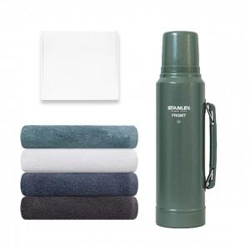

【상세/제작정보】

【인쇄/포장옵션】 | 레이저 / 종이케이스

【공급단가】 | 수량 | 20~ | 50~ | 100~ | 300~ | 500~
*VAT별도 | 단가 | 56,810원 | 55,900원 | 54,540원 | 53,180원 | 52,270원

【상품 URL】 | https://www.synergygift.co.kr:443/src/goods_detail.php?gdno=39823

